ANEXO A
Anexo A |  |  |  |  |  |  |  |  |  |  |  | CMS DEL SITIO

Anexo A al Contrato de Arrendamiento de fecha _______ celebrado entre Mario Minutti Bortoliti por su propio derecho (EL “ARRENDADOR”), Y POR LA OTRA PARTE MATC DIGITAL, S. DE R.L. DE C.V. (LA “ARRENDATARIA”), REPRESENTADA POR _______, respecto al inmueble ubicado en Rancho el Huizachito S/N Colonia Venecia 54770 Teoloyucan Mexico. (El "Inmueble").

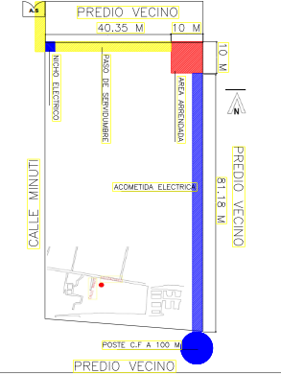

 | AREA ARRENDADA: |  |  |  | DIMENSIONES: | 10 X 10 |  |  | AREA | 100 | m2
 | PASO DE SERVIDUMBRE: |  |  |  | DIMENSIONES: | 60 X 3 |  |  | AREA | 180 | m2
 |  |  |  |  |  |  |  |  | AREA TOTAL | 280 | m2

DATOS GENERALES DEL SITIO

NOMBRE DE SITIO: |  |  |  |  |  |  |  |  |  |  |  | #N/A
NUMERO DE SITIO: |  |  | MEXCTT2108 |  |  |  |  |  |  |  |  | #N/A
NUMERO DE CMS: |  |  | 179107
COORDENADA DEL SITIO: |  |  | 19.726536 -99.143086
SISTEMA DE MEDICIÓN: |  |  | WGS84
DIRECCIÓN: |  |  | Rancho el Huizachito S/N Colonia Venecia 54770 Teoloyucan Mexico

DATOS DEL ARRENDADOR

NOMBRE DE ARRENDADOR: |  |  |  | Mario Minutti Bortoliti
DIRECCIÓN ARRENDADOR: |  |  |  | Rancho el Huizachito S/N Colonia Venecia 54770 Teoloyucan Mexico
TELEFONO ARRENDADOR: |  |  |  | 5516334611

NOTAS:
 |  | EL “ARRENDADOR” |  |  |  |  | LA “ARRENDATARIA”
 |  |  |  |  |  |  |  | MATC DIGITAL S. DE R.L. DE C.V

MARIO MINUTTI BORTOLITI
 |  |  |  |  |  |  |  | APODERADO

